关系图
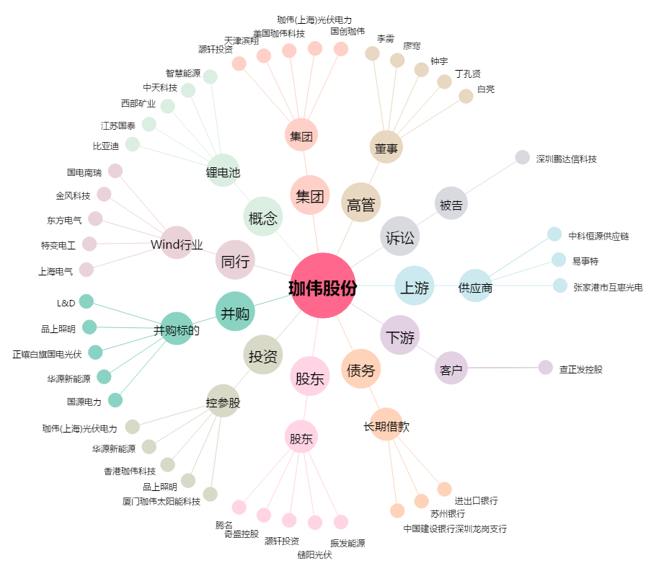
珈伟股份[300317.SZ] - 关系概览图

